Sheet1
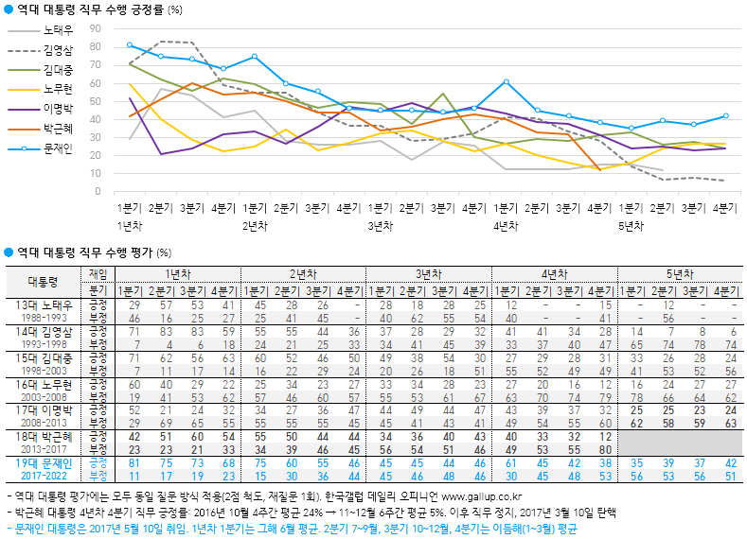

 | 17.6 | 17.9 | 17.12 | 18.3 | 18.6 | 18.9 | 18.12 | 19.3 | 19.6 | 19.9 | 19.12 | 20.3 | 20.6 | 20.9 | 20.12 | 21.3 | 21.6 | 21.9 | 21.12 | 22.3
국정지지율 | 81 | 69 | 72 | 71 | 76 | 54 | 46 | 44 | 46 | 42 | 47 | 49 | 57 | 45 | 39 | 37 | 39 | 38 | 38 | 43
정당지지율 | 49 | 47 | 45 | 49 | 54 | 42 | 39 | 38 | 38 | 38 | 40 | 37 | 42 | 38 | 34 | 34 | 31 | 33 | 33 | 37

 | 13.3 | 13.6 | 13.9 | 13.12 | 14.3 | 14.6 | 14.9 | 14.12 | 15.3 | 15.6 | 15.9 | 15.12 | 16.3 | 16.6 | 16.9 | 16.12
국정지지율 | 42 | 57 | 63 | 52 | 57 | 44 | 46 | 40 | 38 | 32 | 50 | 43 | 39 | 32 | 31 | 4
정당지지율 | 41 | 39 | 44 | 43 | 41 | 42 | 44 | 41 | 41 | 40 | 42 | 41 | 39 | 30 | 33 | 14

[문재인 정부] 국정운영 지지율과 정당 지지율
[박근혜 정부] 국정운영 지지율과 정당 지지율

 | 25.7 | 25.10 | 26.1
국정지지율 | 64 | 56 | 60
정당지지율 | 45 | 41 | 43

[이재명 정부] 국정운영 지지율과 정당 지지율

 | 22.5 | 22.8 | 22.11 | 23.2 | 23.5 | 23.8 | 23.11 | 24.2 | 24.5 | 24.8 | 24.11
국정지지율 | 51 | 26 | 29 | 35 | 35 | 34 | 34 | 34 | 23 | 25 | 19
정당지지율 | 43 | 35 | 32 | 36 | 34 | 34 | 35 | 37 | 31 | 31 | 29

[윤석열 정부] 국정운영 지지율과 정당 지지율

